Hoja1
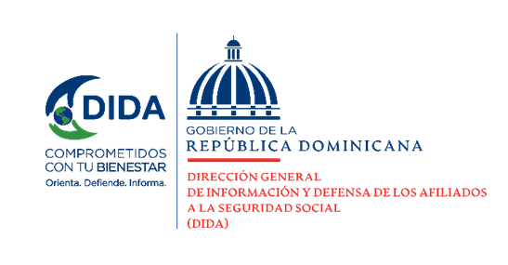

Datos Estadístico Octubre-Diciembre - 2021

 | Xiomara de Coo
 | Directora de Planificación y Desarrollo

Datos Estadísticos de la DIDA para el periodo de Octubre-Diciembre 2021

Asistencias Brindadas

Distribución de Asistencias Brindadas por Tipos de Seguros
Período Octubre-Diciembre 2021
Tipos de Seguros | 2021 | %
Informaciones Generales del SDSS | 140,510 | 37.75%
Seguro Familiar de Salud (SFS) | 152,123 | 40.86%
Seguro de Vejez, Discapacidad y Sobrevivencia (SVDS) | 75,720 | 20.34%
Seguro de Riesgos Laborales (SRL) | 3,907 | 1.05%
Total General | 372,260 | 100%
Fuente: Base de Datos DIDA

Distribución de Asistencias Brindadas por Oficinas
Período Octubre-Diciembre 2021
Oficinas | Cantidad
Distrito Nacional (DIDA Central) | 127,409
Santiago | 53,561
San Pedro de Macorís | 38,446
La Romana | 32,628
Cap. Megacentro | 22,198
Puerto Plata | 13,950
San Francisco de Macorís | 11,809
La Vega | 11,763
Mao | 10,894
Barahona | 9,075
Higüey | 9,001
Sambil | 8,516
Samaná | 6,546
Azua | 5,650
San Juan de la Maguana | 5,078
Bávaro | 3,655
Bahoruco | 2,081
Total General | 372,260
Fuente: Base de Datos DIDA
 | Xiomara de Coo
 | Directora de Planificación y Desarrollo

Servicio de Defensoría Legal y Atención a Quejas, Reclamaciones y Denuncias

Quejas, Reclamaciones y Denuncias Atendidas por Tipos de Seguros
Período Octubre-Diciembre 2021
Tipos de Seguros | 2021 | %
Informaciones Generales del SDSS | 3,409 | 44.06%
Seguro Familiar de Salud (SFS) | 3,736 | 48.28%
Seguro de Vejez, Discapacidad y Sobrevivencia (SVDS) | 571 | 7.38%
Seguro de Riesgos Laborales (SRL) | 22 | 0.28%
Total General | 7,738 | 100%
Fuente: Base de Datos DIDA

Quejas, Reclamaciones y Denuncias Atendidas por Oficinas
Período Octubre-Diciembre 2021
Oficinas | Cantidad
Distrito Nacional (DIDA Central) | 2,794
Santiago | 1294
San P. de Macorís | 680
CAP Megacentro | 568
La Romana | 447
Sambil | 342
Puerto Plata | 339
La Vega | 286
Higüey | 210
San F. de Macorís | 184
Mao | 128
Azua | 124
Barahona | 109
Samaná | 103
Bávaro | 63
San J. de la Maguana | 45
Bahoruco | 22
Total General | 7,738
Fuente: Base de Datos DIDA

 | Xiomara de Coo
 | Directora de Planificación y Desarrollo

Actividades de Promoción Realizadas Sobre el SDSS.

Actividades de Promoción Realizadas
Período Octubre-Diciembre-2021
Actividades Realizadas | Cantidad

Encuentros y Reuniones de Promoción con Encargados de Recursos Humanos de Empresas Públicas y Privadas | 30
Operativos de Orientación y Defensoría en Centros de Salud y Centros de Trabajos | 22
Talleres Impartidos | 3
Charlas, Conferencias y Conversatorios Realizadas Sobre el Sistema Dominicano de Seguridad Social | 37
Total General | 92
Fuente: Base de Datos DIDA

Otros Servicios Solicitados

Otros Servicios Solicitados
Período Octubre-Diciembre-2021
Descripción | Cantidad
Consultas Legales Brindadas a Afiliados y Empresas | 50
Certificaciones de Aportes Tramitadas a la TSS y Entregadas a los Afiliados. | 652
Certificaciones de Aportes Entregadas a los Afiliados Según Convenio con España | 25
Cartas de No Cobertura entregadas a los Afiliados | 2838
Históricos de Descuentos Solicitados a la TSS y Entregados a los Afiliados. | 16,635
Fuente: Base de Datos DIDA

 | Xiomara de Coo
 | Directora de Planificación y Desarrollo

